Chi tiết địa chất
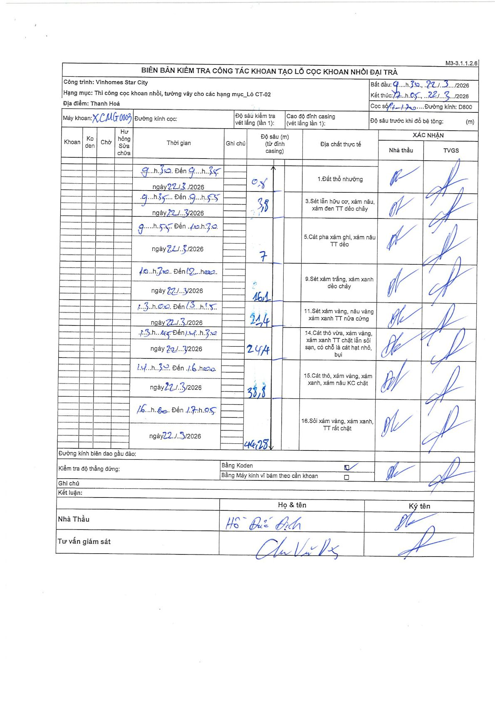
Dự án | Star City Thanh Hóa
Hạng mục | Thi công cọc khoan nhồi, tường vây cho các hạng mục_Lô CT-02
Tên bộ phận | Lô CT-02
Số hiệu cọc | 1-20
Tên Máy khoan | SGC-KCN0003
Đường kính | D800
Bắt đầu thi công | 09:30 22/03/2026
Kết thúc thi công | 17:05 22/03/2026

Địa chất TT | Đường kính | Mô tả lớp thiết kế | Từ (h) | Đến (h) | Cao độ từ | Cao độ đến | T.Gian (h) | Dài (m) | V (m/h) | Ghi chú
1 | D800 | Đất thổ nhưỡng | 09:30 22/03/2026 | 09:35 22/03/2026 | 0 | 0.8 | 0.08 | 0.8 | 9.6
3 | D800 | Sét lẫn hữu cơ, xám nâu, xám đen TT dẻo chảy | 09:35 22/03/2026 | 09:55 22/03/2026 | 0.8 | 3.8 | 0.33 | 3 | 9
5 | D800 | Cát pha xám ghi, xám nâu TT dẻo | 09:55 22/03/2026 | 10:30 22/03/2026 | 3.8 | 7 | 0.58 | 3.2 | 5.49
9 | D800 | Sét xám trắng, xám xanh dẻo chảy | 10:30 22/03/2026 | 13:00 22/03/2026 | 7 | 16.1 | 2.5 | 9.1 | 3.64
11 | D800 | Sét xám vàng, nâu vàng xám xanh TT nửa cứng | 13:00 22/03/2026 | 13:15 22/03/2026 | 16.1 | 21.4 | 0.25 | 5.3 | 21.2
14 | D800 | Cát thô vừa, xám vàng, xám xanh TT chặt lẫn sỏi sạn, có chỗ là cát hạt nhỏ, bụi | 13:15 22/03/2026 | 14:30 22/03/2026 | 21.4 | 24.4 | 1.25 | 3 | 2.4
15 | D800 | Cát thô, xám vàng, xám xanh, xám nâu KC chặt | 14:30 22/03/2026 | 16:00 22/03/2026 | 24.4 | 38.8 | 1.5 | 14.4 | 9.6
16 | D800 | Sỏi xám vàng, xám xanh, TT rất chặt | 16:00 22/03/2026 | 17:05 22/03/2026 | 38.8 | 46.28 | 1.08 | 7.48 | 6.9

ẢNH BIÊN BẢN GỐC

